Correctie
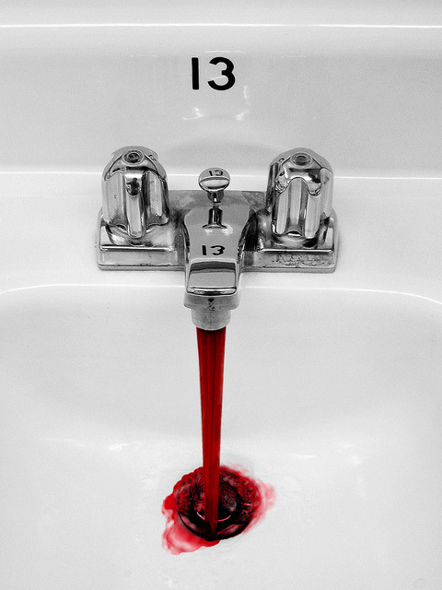
 | Traumatische LP: wat moet je er mee?
 | Er zijn verschillende manieren om te corrigeren voor een traumatische punctie.
 | Kies de methode die je het meest vertrouwt en corrigeer!

 |  | BLOED

 |  | aantal erythrocyten | 3.6 | *1012 / L

 |  | aantal leukocyten | 7.85 | *109 / L

 |  | LIQUOR

 |  | aantal erythrocyten | 7000 | *106 / L

 |  | aantal leukocyten | 16 | *106 / L

Voorspelde aantal leukocyten door bloedbijmenging |  |  | 15.263888889 | *106 / L
Formule: [CSF RBC * (serum WBC/serumRBC)]

Na correctie | Manier van correctie |  | Aantal leukocyten
 | Per 500 ery 1 leuko |  | 2
 | Per 1000 ery 1 leuko |  | 9
 | Totaal - aantal voorspelde leukocyten |  | 0.73611111111
 | Ratio voorspeld - werkelijk |  | 1.0482256597

 | WAARSCHUWING: Met het corrigeren stijgt je specificiteit, maar je sensitiviteit daalt.
 | Bedenk dus altijd de a priori kans, en vaar niet alleen op de gecorrigeerde formule.

Vragen? Opmerkingen? S.E.Knapen@lumc.nl

